画面遷移図
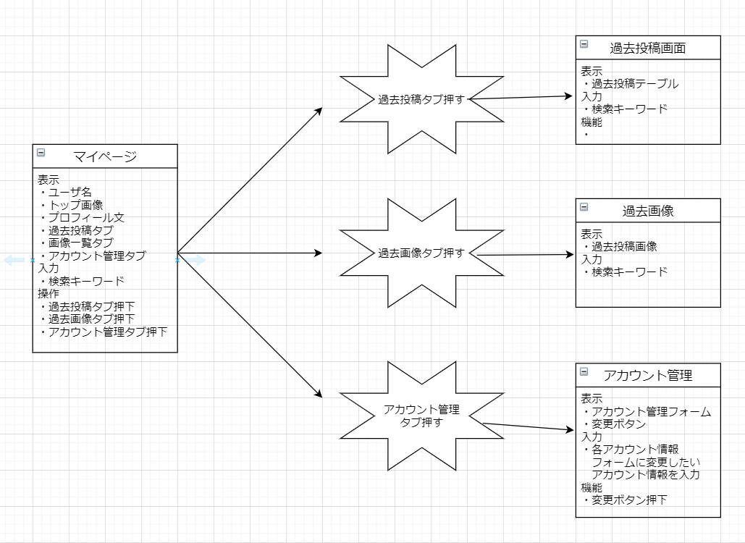
登録画面からログイン画面への遷移

ログイン画面からメイン画面への遷移



メイン画面からマイページ画面への遷移

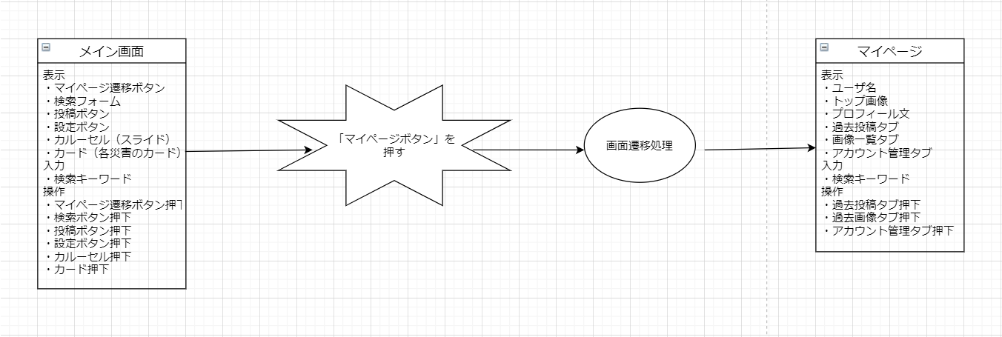

メイン画面からマイページ画面への遷移

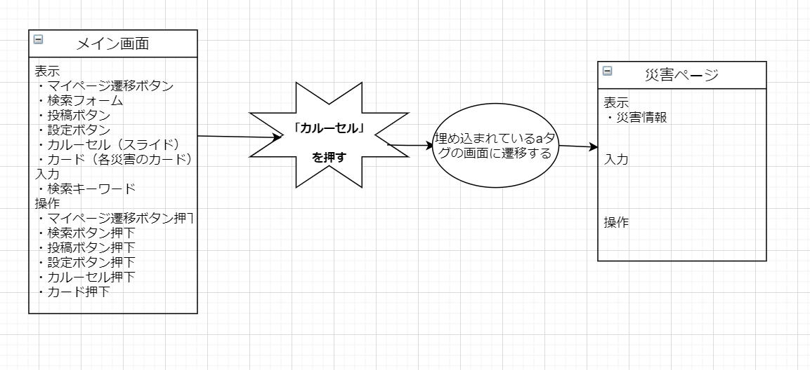

メイン画面からマイページ画面への遷移

ER図
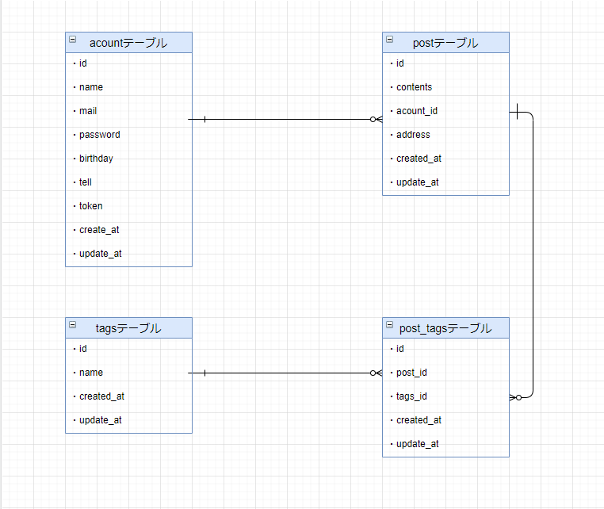
ER図

